Inventāra cenu aptauja
 |  |  |  |  |  | 1.pielikums Cenu aptaujai “Sporta inventāra piegāde mācību treniņu procesa nodrošināšanai Talsu novada Sporta skolā”

TALSU NOVADA PAŠVALDĪBA
TALSU NOVADA SPORTA SKOLA
Kareivju ielā 12, Talsos, LV-3201 Izglītības iestādes reģ. Nr.4171902179
tālr./ fakss 63291163, e-pasts: sportaskola@talsi.lv
 | Iesniedzēja rekvizīti:

CENU APTAUJA UN INVENTĀRA TEHNISKĀ SPECIFIKĀCIJA
 | DATUMS:
 | N.p.k. | Inventāra nosaukums | Inventāra apraksts ar minimālajām prasībām | Inventāra bilde | Piedāvātā inventāra apraksts | Piedāvātā inventāra bilde | Skaits | Cena par vienību bez PVN | Cena par vienību ar PVN | Kopējā cena
 | 1 | Basketbola bumba | Basketbola bumba Molten BG4000, Paneļu skaits:12, Materiāls: Premium Composite Leather, Izmērs: 5, Garantija 2 gadi *10.2. LJBL čempionātā spēlē ar ādās vai ādas imitācijas “Molten” bumbām: |  |  |  | 4 |  |  | 0.00 €
 | 2 | Basketbola bumba | Basketbola bumba Molten BG4500, Paneļu skaits:12, Materiāls: Premium Composite Leather, Izmērs: 6, Garantija 2 gadi *10.2. LJBL čempionātā spēlē ar ādās vai ādas imitācijas “Molten” bumbām: | 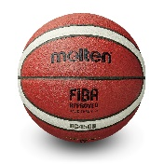 |  |  | 6 |  |  | 0.00 €
 | 3 | Basketbola bumba | Basketbola bumba Molten BG4500, Paneļu skaits:12, Materiāls: Premium Composite Leather, Izmērs: 7, Garantija 2 gadi *10.2. LJBL čempionātā spēlē ar ādās vai ādas imitācijas “Molten” bumbām: | 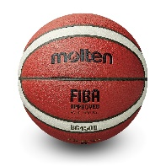 |  |  | 2 |  |  | 0.00 €
 | 4 | Masāžas rullis | Garums: 33 - 50 cm Virsma: Cieta, rievota Diametrs: 14 - 16cm |  |  |  | 6 |  |  | 0.00 €
 | 5 | Masāžas rullis | Diametrs: 14 cm Garums: 33 cm Vibrācijas līmeņu skaits: 4 Jauda (4 līmeņi) - 25%, 50%, 75%, 100% Ātrums (4 līmeņi) - 900R /min,1800R /min, 2800R /min, 3800R /min Cietība: 50 Materiāls: EVA, PP, TPR, tērauds Maksimālā slodze: 200 kg | 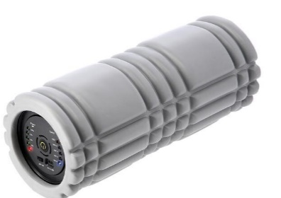 |  |  | 2 |  |  | 0.00 €
 | 6 | Augstlēkšanas aukla - putuplasta, parolona | Augstlēkšanas aukla uz kuras savērti mīksta putuplasta, konusveida rullīši |  |  |  | 1 |  |  | 0.00 €
 | 7 | Hokeja ripas | Vegum MELNĀ 3113 Senior, Izmērs diemetrs 7,5cm, augstums 2,5cm |  |  |  | 100 |  |  | 0.00 €
 | 8 | Hronometrs | Metāla korpuss. Var vienlaikus uzņemt 100 rezultātus. Laiks: 12 un 24 stundu formātā. Parāda datumu, nedēļas dienu, gadu. Ir signāls ( no 10 līdz 320 reizēm minūtē), hronometrs, taimers no 1/100 sek. līdz 9st.59sek. | 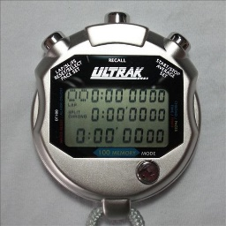 |  |  | 10 |  |  | 0.00 €
 | 9 | PILDBUMBA | Pildbumba Trendy Premium Esfera, Svars 4 kg. Virsma nodrošina īpaši labu satvērienu, neslīdoša, Bumba ļoti izturīga, piepumpējama. | 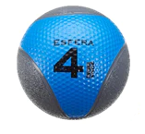 |  |  | 6 |  |  | 0.00 €
 | 10 | PILDBUMBA | Gumijas pildbumba. Piepūšama. Divkrāsu. Svars 3 kg. | 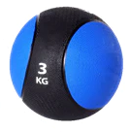 |  |  | 6 |  |  | 0.00 €
 | 11 | Marķēšanas līnijas | Plakanās sloksnes izgatavotas no izturīgas gumijas. Speciālasi pārklājums labi turas pie zāles grības, un bumbas trieciena rezultā saglabā savu sākotnējo pozīciju. Komplektā ietilpst 10 marķēšanas līnijas. Marķēšanas līnijas pieejamas četrās krāsās: dzeltenā, zilā, oranžā un sarkanā krāsā. Viena marķēšanas josla garums – 51 cm, platums – 5 cm. |  |  |  | 2 |  |  | 0.00 €
 | 12 | Bumbs pumpis | Gaisa pumpis bumbām. Materiāls - plastmasa. Adata 5 cm. Garums 185mm |  |  |  | 4 |  |  | 0.00 €
 | 13 | FITNESA GUMIJA | Garums 25 m, platums 15 cm, krāsa violeta. |  |  |  | 1 |  |  | 0.00 €
 | 14 | Futbola bumba | Adidas Tiro Match Artificial futbola bumba, Izmērs 4 |  |  |  | 15 |  |  | 0.00 €
 | 15 | Tenisa bumbiņa | Dunlop sports Lower Mid 4-tube ITF, 7cm, vai analoga |  |  |  | 24 |  |  | 0.00 €
 | 16 | Pretestīgu gumiju komplekts | Pretestību gumiju kopmlekts ietilpst 5 gumijas:Zaļā lente: 600 x 50 x 0,35 mm, Zila lente: 600 x 50 x 0,5 mm, Dzeltena lente: 600 x 50 x 0,7 mm, Sarkana lente: 600 x 50 x 0,9 mm, Melna lente: 600 x 50 x 1,1 mm Izturība (kg): Melns (18-23 kg), Sarkans (13-20 kg), Dzeltens (9-16 kg), Zils (4-7 kg), Zaļš (2-4 kg). |  |  |  | 5 |  |  | 0.00 €
 | 17 | SVARU BUMBA | Svars no 6kg. Vienāds svara bumbu izmērs neatkarīgi no svara. Unikāls krāsu kods ērtai identificēšanai. Čuguna svaru bumbas ar vinila pārklājumu. |  |  |  | 6 |  |  | 0.00 €
 | 18 | SVARU BUMBA | Svars no 4kg. Vienāds svara bumbu izmērs neatkarīgi no svara. Unikāls krāsu kods ērtai identificēšanai. Čuguna svaru bumbas ar vinila pārklājumu. |  |  |  | 6 |  |  | 0.00 €
 | 19 | Svilpe | Fox 40 Classic svilpe; Polsterēts mutes ieliktnism kura termoplastiskais materiāls nodrošina izcilu saķeri un aizsardzību zobiem. Ideāli piemērota treneriem, tiesnešiem, kam jātur svilpe mutē ilgāku laiku. Skaņas jauda- 115 dB. | 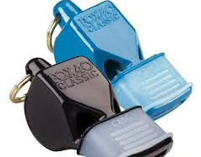 |  |  | 10 |  |  | 0.00 €
 | 20 | Pliometriskās kastes | Materiāls: EPE, PVC, PYBS01 HMS kastes ir izgatavotas no izturīgiem materiāliem, kas padara tās cietas, un tajā pašā laikā pietiekami mīkstas no ārpuses, lai pasargātu trenažieru no iespējamām trieciena radītām traumām. Kastes izmēri: 01: 90 x 75 x 15 cm 02: 90 x 75 x 30 cm 03: 90 x 75 x 45 cm 04: 90 x 75 x 60 cm Maksimālais augstums: 150 cm Kravnesība: 150 kg Komplekta svars: 15 kg 24 mēnešu garantija | 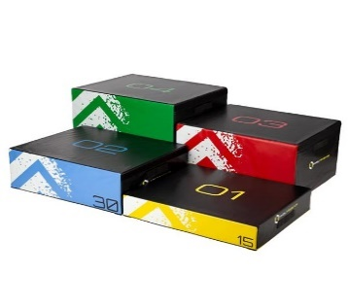 |  |  | 1 |  |  | 0.00 €
 |  |  |  |  |  |  |  |  |  | 0.00 €

 |  |  | Pretendenta paraksts, atšifrējums ___________________________________

